PL002
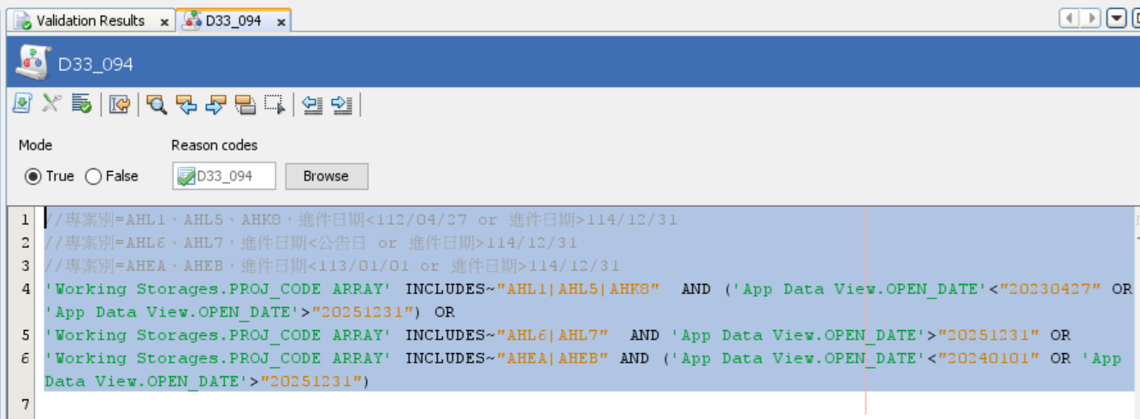
回過版清單
需求項目： | 調整D33_094之條件
主流程：
Connectivity：
Enrichment：
策略邏輯： | D33_094
欄位變更(含暫存欄位)：
說明：

PL003
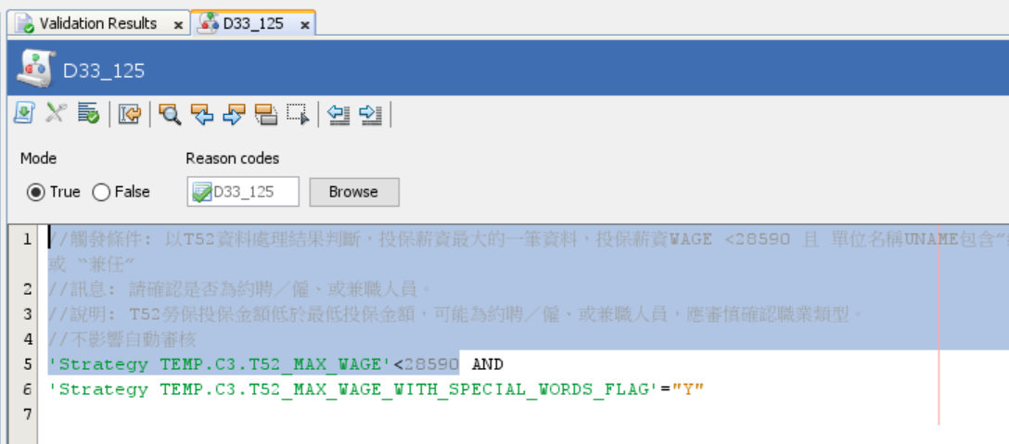
回過版清單
需求項目： | 因應最低投保薪資調高為28590元，調整D33_119、D33_125之觸發條件
主流程：
Connectivity：
Enrichment：
策略邏輯： | D33_119, D33_125
欄位變更(含暫存欄位)：
說明：

PL004
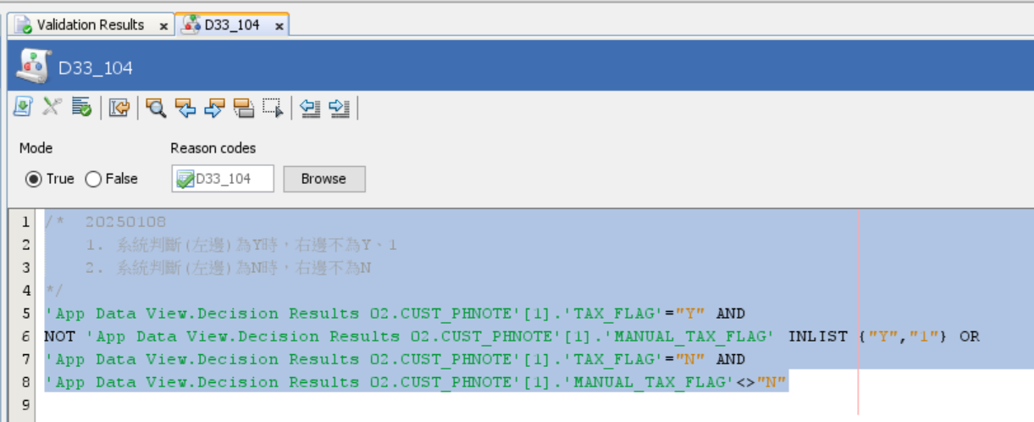
回過版清單
需求項目： | 調整D33_104規則，排除T50發查成功的C3進件
主流程：
Connectivity：
Enrichment：
策略邏輯： | D33_104
欄位變更(含暫存欄位)：
說明：

PL005
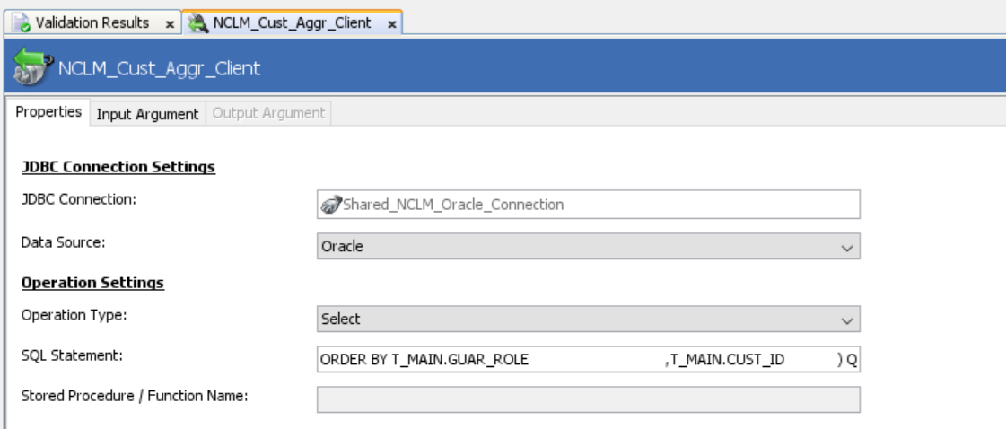
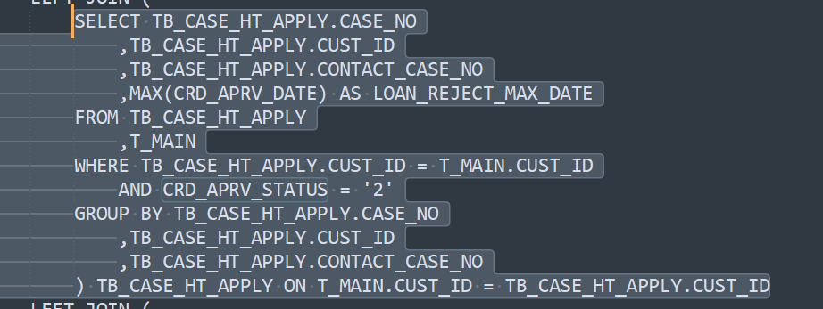
回過版清單
需求項目： | DIN08問題修復：調整NCLM_Cust_Aggr_Client
主流程：
Connectivity： | NCLM_Cust_Aggr_Client
Enrichment：
策略邏輯：
欄位變更(含暫存欄位)：
說明：

PL006
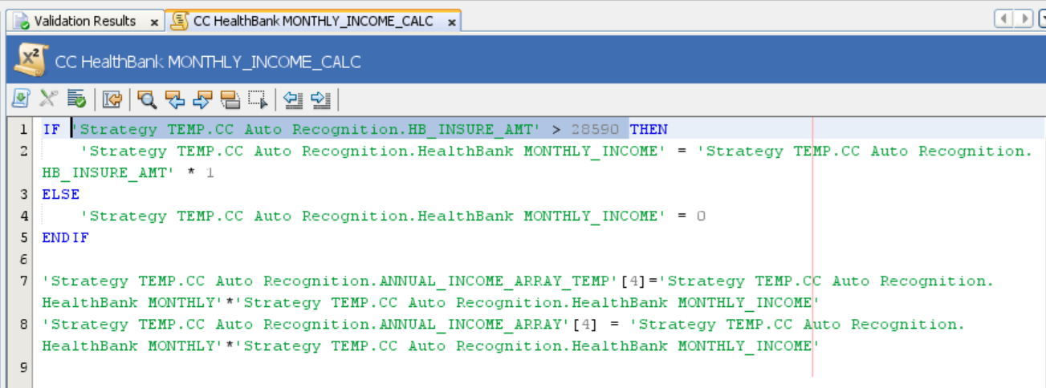
回過版清單
需求項目： | 調整健保快易通收入自動認列邏輯-投保金額即為月收入，投保金額<=28,590之月收入為0
主流程：
Connectivity：
Enrichment：
策略邏輯： | CC HealthBank MONTHLY_INCOME_CALC
欄位變更(含暫存欄位)：
說明：

PL007
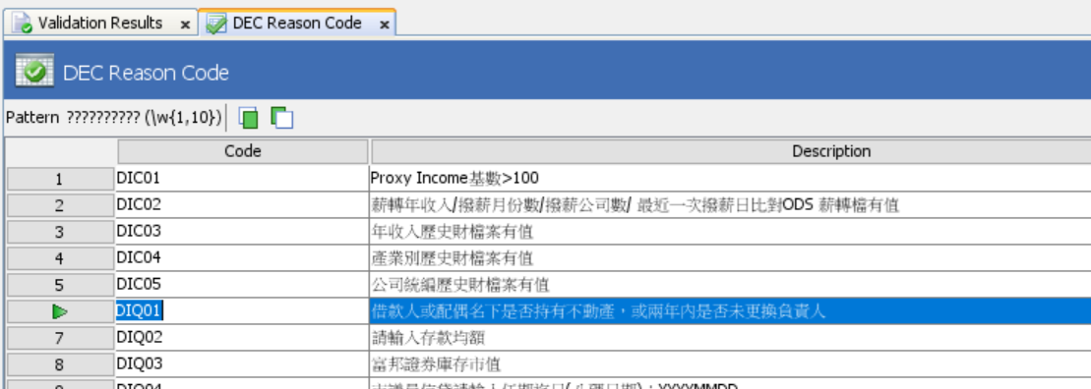
回過版清單
需求項目： | 調整DIQ01問題集內容
主流程：
Connectivity：
Enrichment：
策略邏輯： | DEC Reason Code、DEC Note message
欄位變更(含暫存欄位)：
說明：

PL008
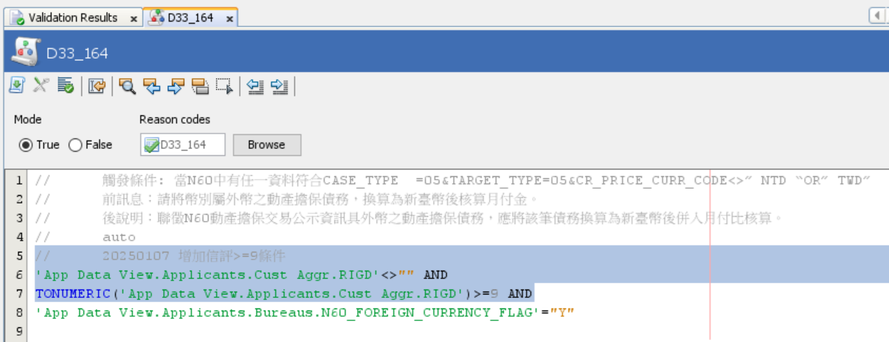
回過版清單
需求項目： | D33_164新增判斷條件: 增加信評≧9分才需要觸發D33_164的條件
主流程：
Connectivity：
Enrichment：
策略邏輯： | D33_164
欄位變更(含暫存欄位)：
說明：

PL009
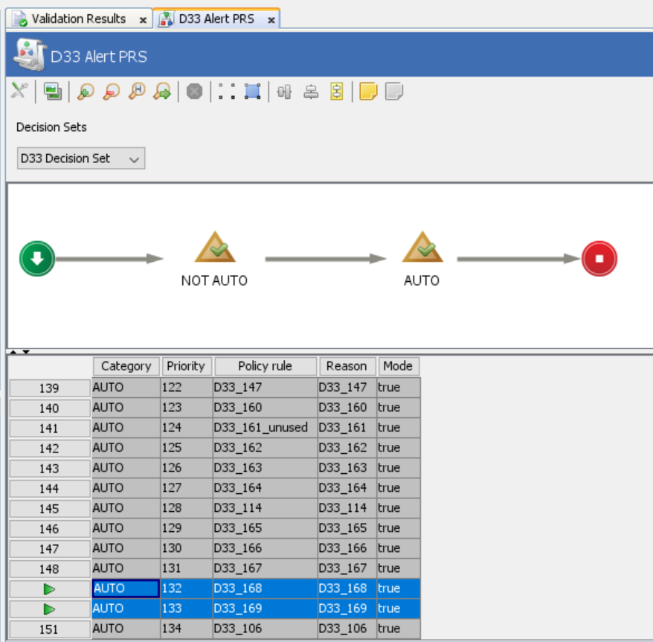
回過版清單
需求項目： | 新增企業主、經營相關人及無特定雇主人士不適用勞健保認列財力相關333提醒
主流程：
Connectivity：
Enrichment：
策略邏輯： | D33_168、D33_169、D33 Alert message、D33 Alert PRS、D33 Description
欄位變更(含暫存欄位)：
說明：

PL011
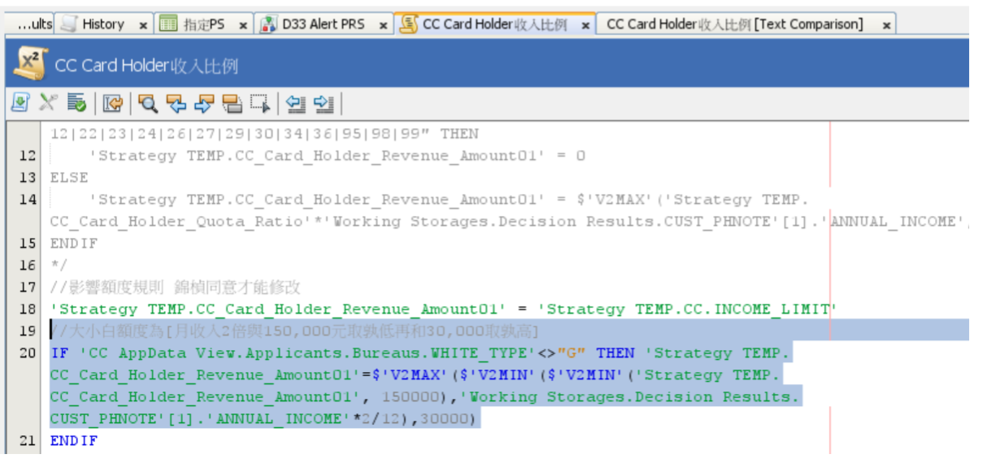
回過版清單
需求項目： | 大小白額度調整 :最低額度不能低於3萬
主流程：
Connectivity：
Enrichment：
策略邏輯： | CC Card Holder 收入比例
欄位變更(含暫存欄位)：
說明：

PL012
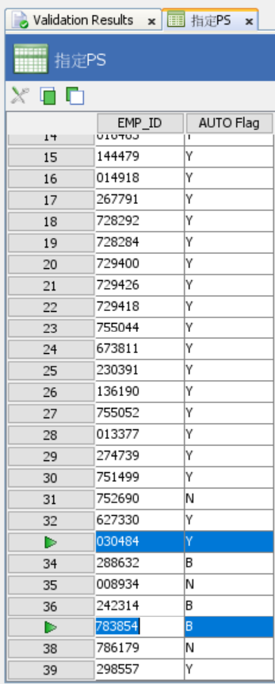
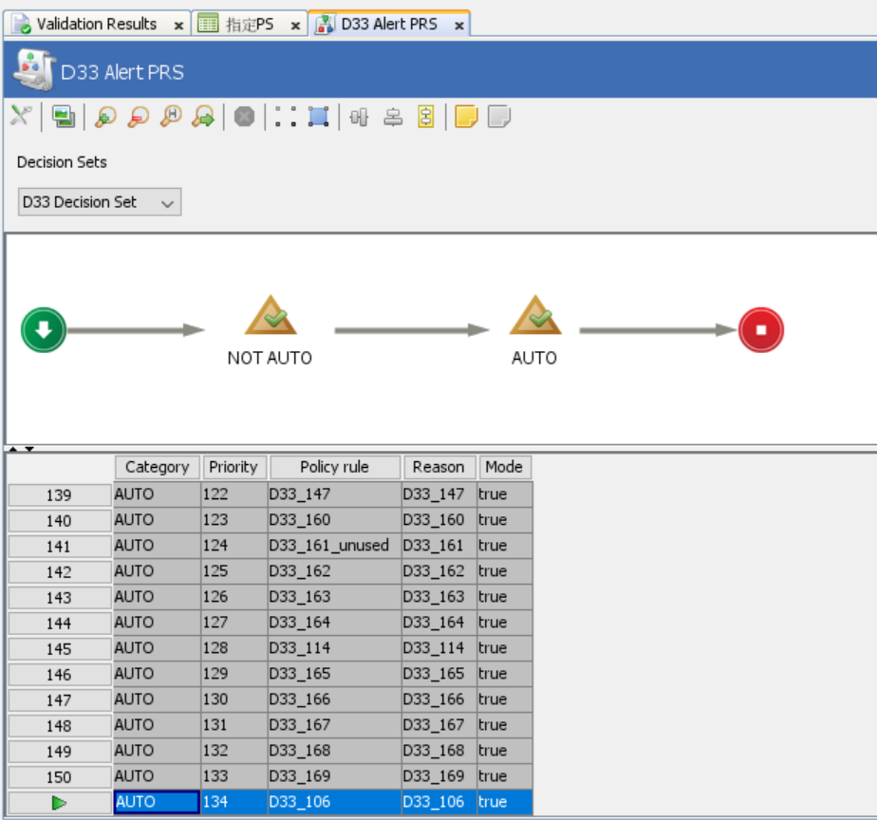
回過版清單
需求項目： | 調整自動核准人員，並同步將D33_106調整成AUTO
主流程：
Connectivity：
Enrichment：
策略邏輯： | 指定PS、D33 Alert PRS
欄位變更(含暫存欄位)：
說明：

